상품제안서
오스템 옥치 미백 프리미엄 덴탈 휴대용 치약칫솔키트 | 상품코드: S47268

 |  |  |  |  |  |  | 02-713-8555 | www.synergygift.co.kr
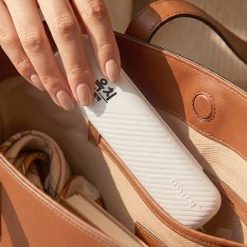

【상세/제작정보】 | <span style="font-size: 14pt;">※ 레이저인쇄는 후면에 작업 됩니다.</span>

【인쇄/포장옵션】 | 레이저 / 포장불가능

【공급단가】 | 수량 | 50~ | 100~ | 500~ | 1,000~ | 3,000~
*VAT별도 | 단가 | 5,980원 | 5,650원 | 5,380원 | 5,240원 | 5,150원

【상품 URL】 | https://www.synergygift.co.kr:443/src/goods_detail.php?gdno=47268

